상품제안서
제스파 아이피스 힐링온 눈마사지기 | 상품코드: S25616

 |  |  |  |  |  |  | 02-713-8555 | www.synergygift.co.kr
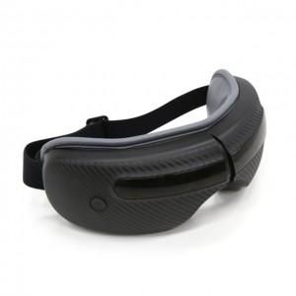 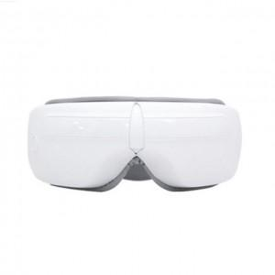 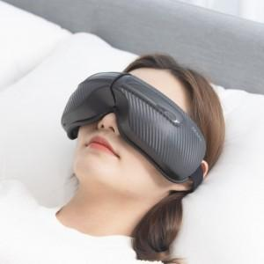

【상세/제작정보】

【인쇄/포장옵션】 | 스티커 / 포장지포장

【공급단가】 | 수량 | 50~ | 100~ | 300~ | 1,000~ | 3,000~
*VAT별도 | 블랙 | 36,810원 | 35,450원 | 34,090원 | 32,720원 | 31,900원
 | 화이트 | 36,810원 | 35,450원 | 34,090원 | 32,720원 | 31,900원

【상품 URL】 | https://www.synergygift.co.kr:443/src/goods_detail.php?gdno=25616

